Лист 1
Прайс-лист
МИР ПРЯЖИ

В валюте: руб. (курс 1).
Цены указаны на 07.08.2020

№ | Номенклатура/ Характеристика номенклатуры | Описание | Изображение | Артикул | Цена | Ед. | Остаток | Ссылка на сайт
 | Набор для вышивания «Сделано с любовью» ШМ-001 Пахнет вкусно | Набор для вышивания «Сделано с любовью» ШМ-001 Пахнет вкусно |  | ШМ-001 | 80.00 |  |  | Изображение
 | Набор для вышивания «Сделано с любовью» ШМ-001 Пахнет вкусно |  |  |  | 80.00 | шт | 14 | Изображение
 | Набор для вышивания «Сделано с любовью» ШМ-002 А потом суп с котом | Набор для вышивания «Сделано с любовью» ШМ-002 А потом суп с котом | 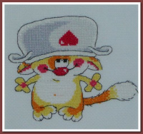 | ШМ-002 | 80.00 |  |  | Изображение
 | Набор для вышивания «Сделано с любовью» ШМ-002 А потом суп с котом |  |  |  | 80.00 | шт | 3 | Изображение
 | Набор для вышивания «Сделано с любовью» ШМ-003 Пошли в киношку | Набор для вышивания «Сделано с любовью» ШМ-003 Пошли в киношку | 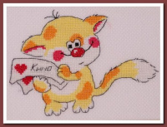 | ШМ-003 | 80.00 |  |  | Изображение
 | Набор для вышивания «Сделано с любовью» ШМ-003 Пошли в киношку |  |  |  | 80.00 | шт | 38 | Изображение
 | Набор для вышивания «Сделано с любовью» ШМ-004 Это тебе | Набор для вышивания «Сделано с любовью» ШМ-004 Это тебе | 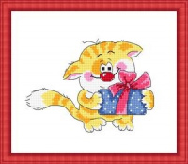 | ШМ-004 | 80.00 |  |  | Изображение
 | Набор для вышивания «Сделано с любовью» ШМ-004 Это тебе |  |  |  | 80.00 | шт | 2 | Изображение
 | Набор для вышивания «Сделано с любовью» ШМ-005 Пора подкрепиться | Набор для вышивания «Сделано с любовью» ШМ-005 Пора подкрепиться |  | ШМ-005 | 80.00 |  |  | Изображение
 | Набор для вышивания «Сделано с любовью» ШМ-005 Пора подкрепиться |  |  |  | 80.00 | шт | 10 | Изображение
 | Набор для вышивания «Сделано с любовью» ШМ-006 Март на носу | Набор для вышивания «Сделано с любовью» ШМ-006 Март на носу | 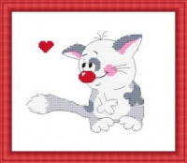 | ШМ-006 | 80.00 |  |  | Изображение
 | Набор для вышивания «Сделано с любовью» ШМ-006 Март на носу |  |  |  | 80.00 | шт | 33 | Изображение
 | Набор для вышивания «Сделано с любовью» ШМ-007 Сочиняю на досуге | Набор для вышивания «Сделано с любовью» ШМ-007 Сочиняю на досуге |  | ШМ-007 | 80.00 |  |  | Изображение
 | Набор для вышивания «Сделано с любовью» ШМ-007 Сочиняю на досуге |  |  |  | 80.00 | шт | 36 | Изображение
 | Набор для вышивания «Сделано с любовью» ШМ-008 Я просто милый | Набор для вышивания «Сделано с любовью» ШМ-008 Я просто милый |  | ШМ-008 | 80.00 |  |  | Изображение
 | Набор для вышивания «Сделано с любовью» ШМ-008 Я просто милый |  |  |  | 80.00 | шт | 4 | Изображение
 | Набор для вышивания «Сделано с любовью» ШМ-009 Моему котенку | Набор для вышивания «Сделано с любовью» ШМ-009 Моему котенку | 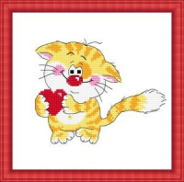 | ШМ-009 | 80.00 |  |  | Изображение
 | Набор для вышивания «Сделано с любовью» ШМ-009 Моему котенку |  |  |  | 80.00 | шт | 14 | Изображение
 | Набор для вышивания «Сделано с любовью» ШМ-010 Петь не умею, но люблю | Набор для вышивания «Сделано с любовью» ШМ-010 Петь не умею, но люблю |  | ШМ-010 | 80.00 |  |  | Изображение
 | Набор для вышивания «Сделано с любовью» ШМ-010 Петь не умею, но люблю |  |  |  | 80.00 | шт | 15 | Изображение
 | Набор для вышивания «Сделано с любовью» ШМ-011 А мне фиолетово | Набор для вышивания «Сделано с любовью» ШМ-011 А мне фиолетово | 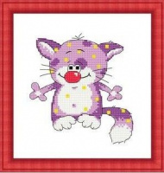 | ШМ-011 | 80.00 |  |  | Изображение
 | Набор для вышивания «Сделано с любовью» ШМ-011 А мне фиолетово |  |  |  | 80.00 | шт | 4 | Изображение
 | Набор для вышивания «Сделано с любовью» ШМ-012 Святая простота | Набор для вышивания «Сделано с любовью» ШМ-012 Святая простота |  | ШМ-012 | 80.00 |  |  | Изображение
 | Набор для вышивания «Сделано с любовью» ШМ-012 Святая простота |  |  |  | 80.00 | шт | 1 | Изображение

